1.S3
S3 に必要なファイルを用意する
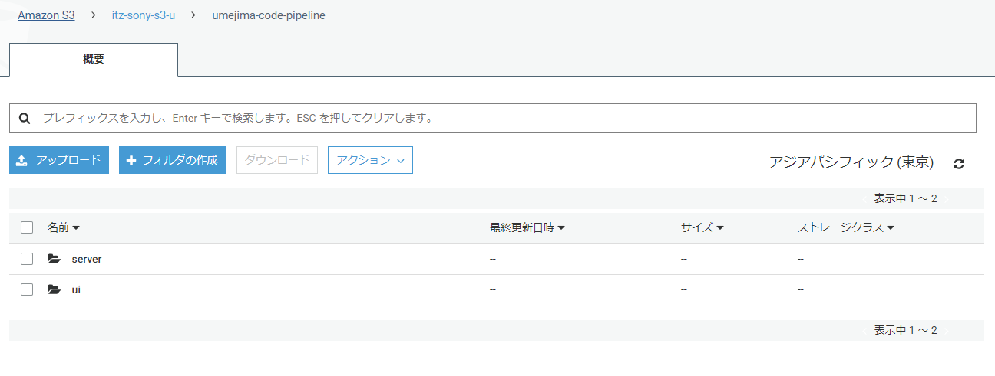

※ CodePipeline で使う場合はバージョニングをする必要がある。(変更したら Pipeline が走る仕組みは、このバージョンを利用していると思う)
※ CodeBuild 用の buildspec.yaml も必要
(ZIP ファイルとして置く場合、間にフォルダ等をはさまずに buildspec.yaml を置く必要がある)
→ の状態で zip しなければならない。

2.1. spring boot 用 image push
1. リポジトリ作成

2. ec2 起動

3. ec2 上で「aws configure」コマンドを実施し、AccessKey/SecretAccessKey を設定

4. プッシュコマンドの表示ボタンを押下し、指示に従う
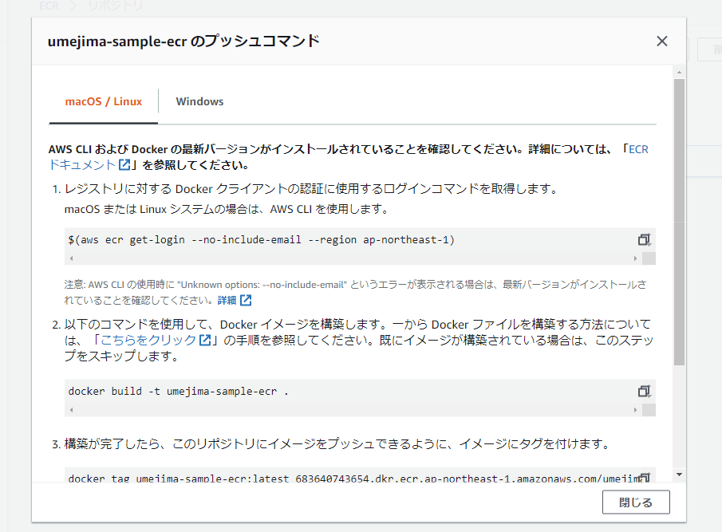

※ https://qiita.com/akikinyan/items/2ff72cf1129b66304616 に従って spring boot gradle build 用 ECR を作成した。

2. CodeBuild-server
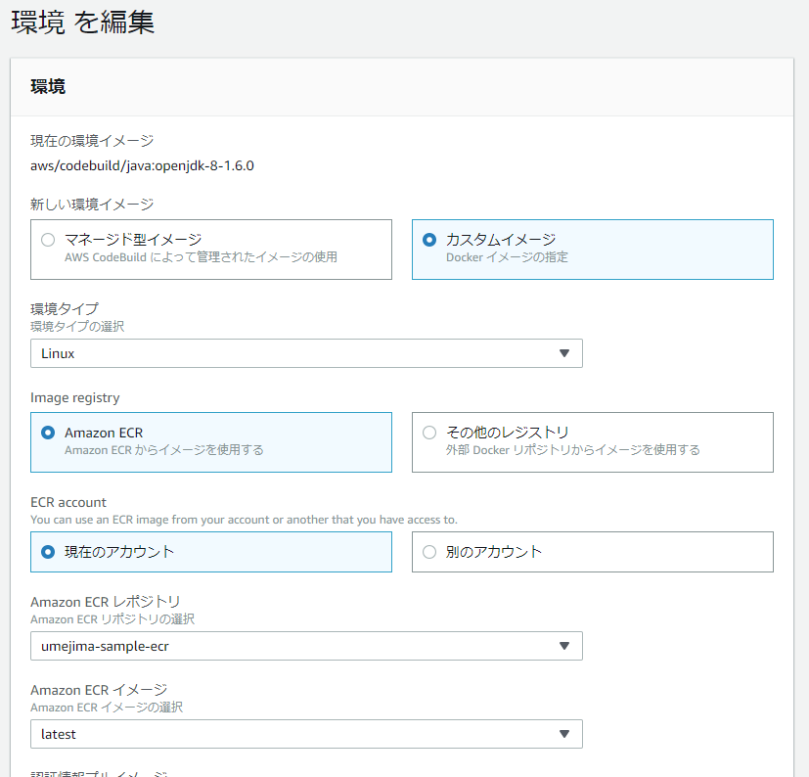
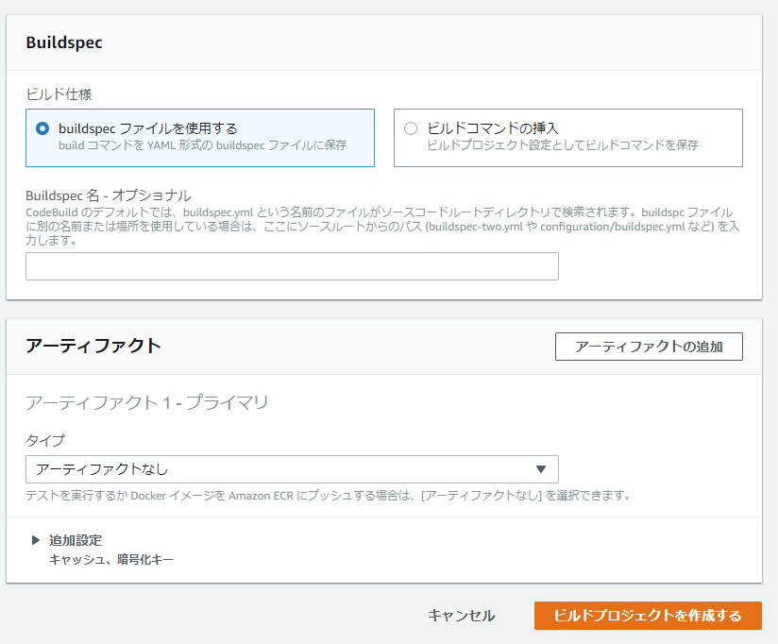
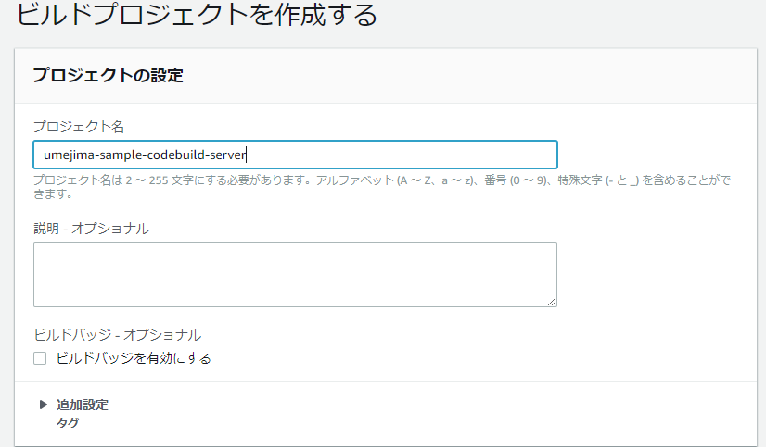

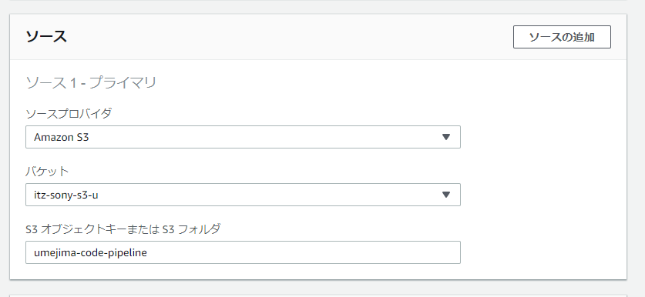

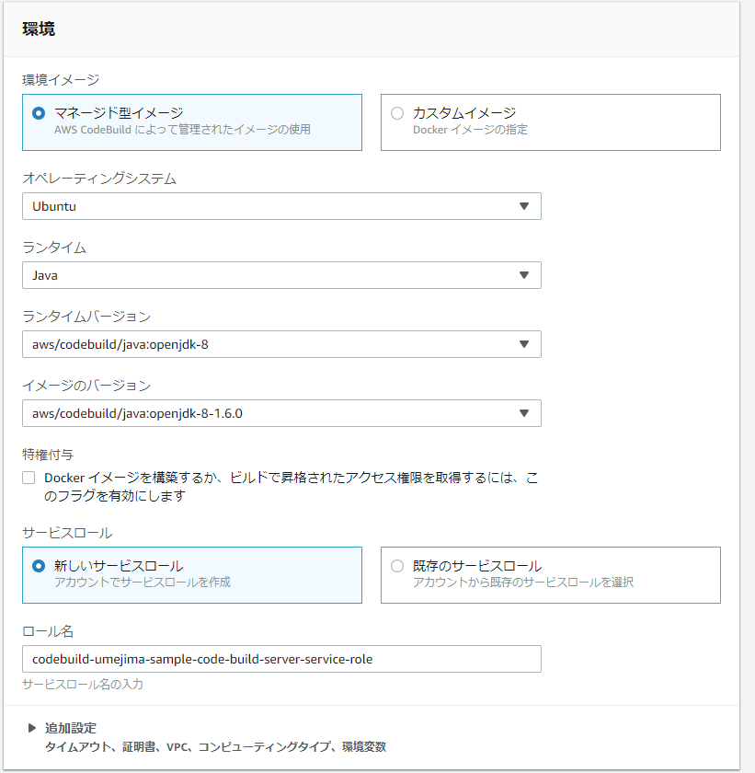

Java (server 側) 用なので Java 使えればなんでも良いはず。
と思ったら spring boot 2.x 系ではそうもいかない。
https://qiita.com/akikinyan/items/2ff72cf1129b66304616
↓に変更

x. CodePipeline
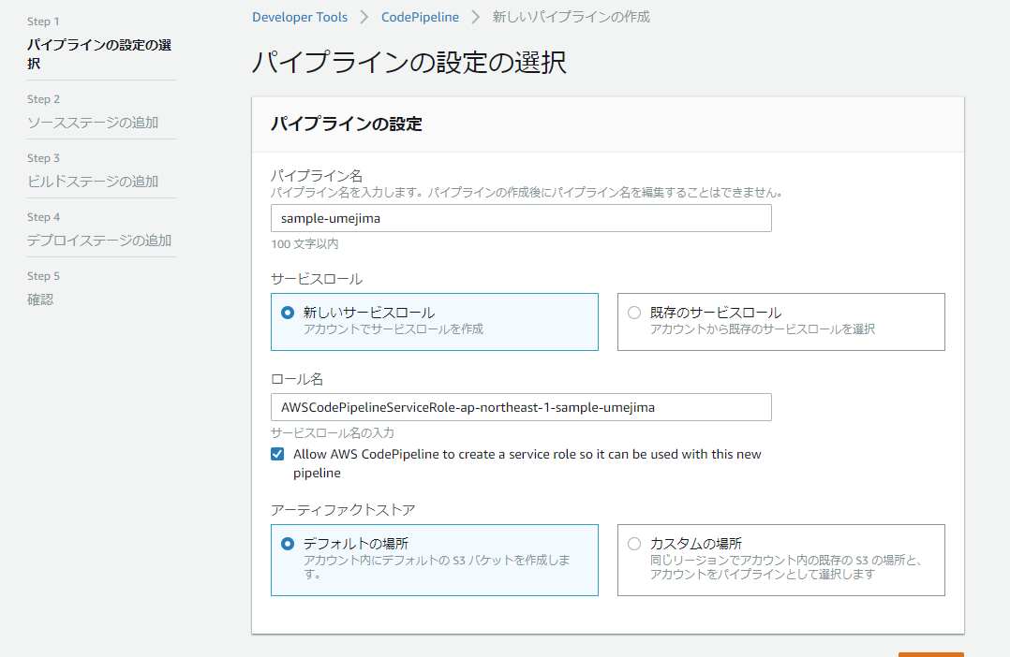

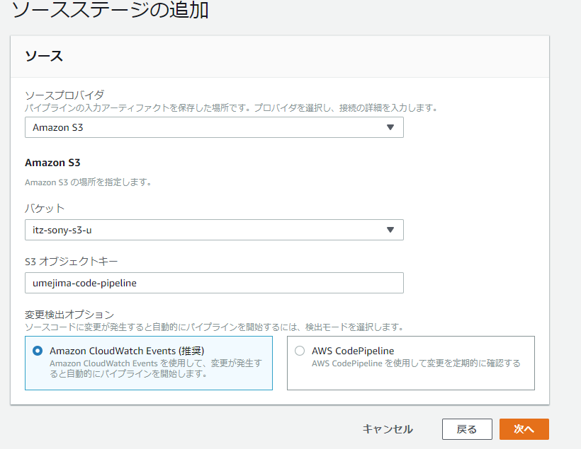

← 開発コードがある S3 を指定
※ github と連携もできるが、したくなかったので今は S3

← フォルダとかではダメ、ZIP でとりあえずやってみる。

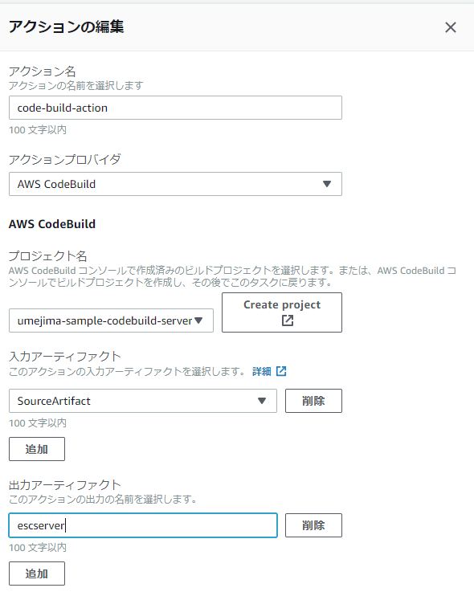

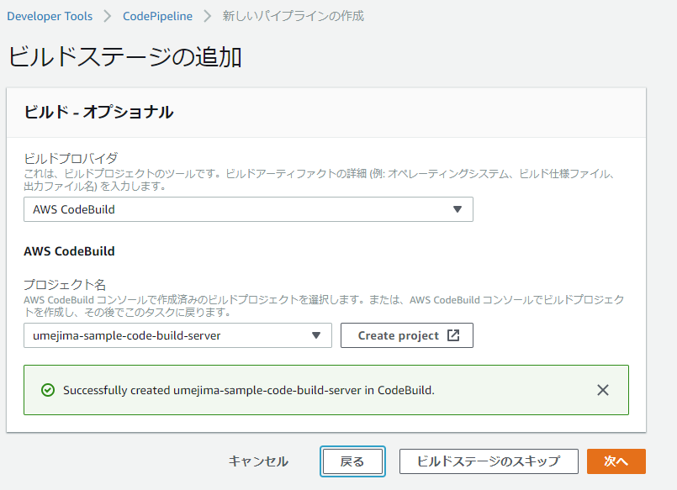

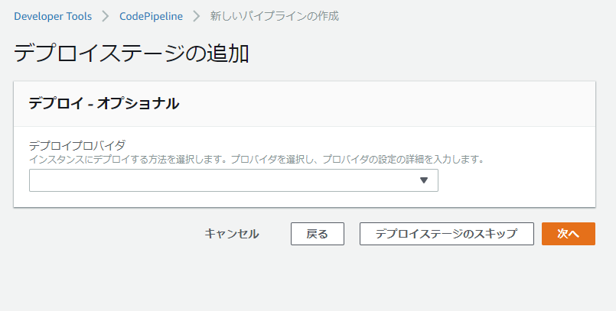
 | 一旦スキップしてみる。

